SERVIÇOS
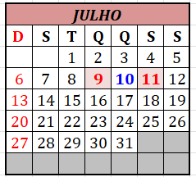

PERÍODO DE 07 A 08 DE JULHO DE 2025

Unidades | Serviços Executados | Tipos de Serviços | Data Execução

 | A EMPRESA NÃO TRABALHOU NOS DIAS 07 E 08/07 - MOTIVO: FALTA DE PAGAMENTO

GRÁFICO
 | Total Geral
Total Geral
Contagem de Tipos de Serviços - Período 07/07 até 08/07/2025 | Rótulos de Coluna
Rótulos de Linha | Total Geral
Total Geral

